連絡先・ルール
mediba社内用コメント：
mediba社員が申請する際は以下の宛先に申請してください。
To：ga_account@mediba.jp
Cc：da@mediba.jp
■連絡先
TO
電通デジタル事務局＜ga-support-kddi@group.dentsu.co.jp＞

CC（必須）
権限付与したいプロパティの管理者の連絡先

■GA4権限付与依頼時のルール
2024/2/1より、権限申請時に各プロパティの管理者の同報をルール化します。
（目的：プロパティ管理者に対し、定期的に権限の棚卸を依頼するため、管理者がどのアカウントに権限付与しているか
把握できるような運用フローにするため）

【依頼用シート】に必要情報を記入の上、プロパティ一覧(商用)シートにて権限付与したいプロパティ管理者を確認し、
CCに管理者を追加した上で、電通デジタル事務局までご連絡ください。
※管理者の同報がない場合、差し戻しをさせていただきます。
※複数プロパティへの紐づけを同時に依頼する場合、それぞれのプロパティの管理者を同報してください。

■注意点
◇申請アカウント
Cloud Identity Premiumアカウント（@kddi-ga.auone.jp）にて申請をお願いいたします。
Cloud Identity Premiumアカウントの作成方法・注意点は参考シートをご確認ください。

※申請前に必ず二段階認証プロセスの有効化を実施してください。

◇GA権限を付与したいユーザーがKDDI社外である場合
NDAが結ばれていれば、申請可能としています。NDA契約の有無は、申請者自身でご確認ください。

◇退職・異動
関係者以外の操作を防ぐため、権限保持者が異動や退職により権限が不要になった場合は、必ず事務局にご連絡ください。

プロパティ一覧(検証)
プロパティの管理者はプロパティ一覧(商用)シートにてご確認ください
KDDI_GA4（検証）プロパティ
プロパティ | 備考 | 計測範囲（ドメイン）
9501_auウェルネス（開発）
9502_auウェルネス（検証）
9506_au5Gチャンネルアプリ（検証）
9510_auスマートパス_Web（検証） |  | stg.pass.auone.jp stg.st.pass.auone.jp stg.smps-navi.auone.jp stg.smps-weather.auone.jp dev.pass.auone.jp market-eosl.stg.pass.auone.jp
9511_au5Gチャンネルアプリ（dev）
9512_auスマートパス_アプリ（検証）
9513_au PAY マーケット_web（検証） |  | mall01.stg.wowma.jp mall02.stg.wowma.jp mall03.stg.wowma.jp mall04.stg.wowma.jp mall05.stg.wowma.jp mall06.stg.wowma.jp (app\.|)mall(01|02|03|04|05|06)\.stg\.wowma\.jp/(voc|voc/confirm|voc/completed).*
9514_au PAY マーケット_web（開発） |  | mall01.dev.wowma.jp mall02.dev.wowma.jp mall03.dev.wowma.jp mall04.dev.wowma.jp mall05.dev.wowma.jp mall06.dev.wowma.jp mall07.dev.wowma.jp mall08.dev.wowma.jp mall09.dev.wowma.jp mall10.dev.wowma.jp dena-r7p8.movabletype.biz/faq-ds/ web(01-03).stat-account.wowma.jp t-lilith2.luxa.dev.wowma.jp t2-lilith2.luxa.dev.wowma.jp faq.luxa.dev.wowma.jp cp.luxa.dev.wowma.jp env-t.digital.dev.wowma.jp web02.account.dev.wowma/login web(01-03).account.dev.wowma.jp
9515_au PAY マーケット_アプリ（検証）
9517_au PAY アプリ（検証用）
9518_auShort_web（検証） |  | lp-stg.au-5g.auone.jp stg.au-5g.auone.jp
9519_KDDI NEWS_web（Web社内報）（検証） |  | test2-internal.kddi.com internal.kddi.com
9521_Kid'sイントラ_UXSD部管轄ページ（検証） |  | test-kids-square.kddi.com
9522_AEON English Square（検証） |  | aeonenglishsquare.kddi.com stg-camp564.kddi.com
9523_ブックパス_ストア（検証） |  | bookpass.auone.jp stg-k1-storefront.bookpass.auone.jp pre.bookpass.auone.jp stg-storefront.bookpass.auone.jp stg.bookpass.auone.jp dev.bookpass.auone.jp
9524_ブックパス_無料コンテンツ（検証） |  | stg-sry.bookpass.auone.jp
9525_GeForce Now（検証） |  | cloudgame-auone-jp-foredit.jimdofree.com dev.cloudgame.auone.jp stg.cloudgame.auone.jp
9526_au Ponta ポータル（検証） |  | www.test1.point-portal.auone.jp www.test3.point-portal.auone.jp
9527_auWebポータル（検証） |  | stg.portal.auone.jp stg.article.auone.jp article.auone.jp stg.tenki.auone.jp dev.article.auone.jp dev.portal.auone.jp
9528_ジブリ共創特設サイト（検証） |  | stg.ghibli.portal.auone.jp stg,kinro-ghibli.portal.auone.jp
9529_auPAYポイント運用（検証） |  | stg-wallet-inv.auone.jp
9531_TELASA（検証） |  | web-revamp.telasa.kkv48.com pre.videopass.auone.jp web-revamp.videopass.kkvqa.com preview.mediaplex.biz web-revamp.telasa.kkv-test.com st.videopass.auone.jp
9532_TELASAアプリ（検証）
9534_TELASAWebTV |  | tv.videopass.kkb48.com
9535_au ID（検証） |  | test.connect.auone.jp test.oa.connect.auone.jp test.id.auone.jp st.connect.auone.jp test3.id.auone.jp st.oa.connect.auone.jp test.ul.connect.auone.jp
9536_auPAY（紹介サイト）（検証） |  | test.aupay.wallet.auone.jp test-form.aupay.wallet.auone.jp
9537_テレビでまなびイベント（検証） |  | kddi-manabi.revn5-2.demo.iqnet.co.jp
9538_エンタメ(entm.auone.jp)（検証） |  | entm-stage.auone.jp
9539_データお預かりアプリ（検証）
9540_データお引越しアプリ（検証）
9541_au WALLET Web_auPAYサイトibis |  | test.aupay.auone.jp test.wallet.auone.jp
9543_auでんき（web）（検証） |  | reg31.smp.ne.jp stg-pre.ams.au.com pre.ams.au.com area31.smp.ne.jp
9544_VCサービスサイト（検証） |  | stg.metaverse.alpha-u.io
9547_auPAYマーケット_アプリ（開発）
9548_ケーブルプラスRemoteアプリ
9549_プラメポータル（検証） |  | stg.plus-msg.auone.jp dev.plus-msg.auone.jp dev.tenki.plus-msg.auone.jp stg.tenki.plus-msg.auone.jp
9550_でんきアプリ（検証）
9551_GAMPLA | ※GAMPLA利用中サービスの全てのデータが計測されているため、サービス担当者への権限付与は実施しておりません。 | stg.camp.auone.jp
9555_myauアプリ（検証）※旧MyAuApp2ProdMirror
9556_myuqアプリ（検証）※旧UQ mobile Portal Test
9557_auの地域共創プロジェクト（検証） |  | stg.regional-initiative.au.com
9558_JCOM LINK-XA401（検証）
9559_online-yoyaku.au.com（検証） |  | online-yoyaku-test.au.com
9560_ols-order.au.com（検証） |  | ols-order-d.au.com ols-order-b.au.com dev01-ols-order.au.com
9561_onlineshop.au.com（検証） |  | test01-onlineshop.au.com
9562_auかんたん決済（検証） |  | test3.kantan-detail.auone.jp test.kantan-detail.auone.jp
9563_SoS・AOITORI（検証） |  | self.batst.poda1-1.dxq.au.com self03.onst.poda1-1.dxq.au.com self02.batst.poda1-1.dxq.au.com self02.onst.poda1-1.dxq.au.com self04.batst.poda1-1.dxq.au.com self03.batst.poda1-1.dxq.au.com self.onst.poda1-1.dxq.au.com system-apigw04.sprint.cdx.au.com system-apigw03.sprint.cdx.au.com system-apigw05.sprint.cdx.au.com self05.batst.poda1-1.dxq.au.com system-apigw.sprint.cdx.au.com system-apigw06.sprint.cdx.au.com system-apigw02.sprint.cdx.au.com staging-self.poda1-1.dx.au.com
9564_My au/My UQ_web（検証） |  | my-00.au.com my-02.au.com my-01.au.com btst.s-my.au.com
9565_auPAYカードアプリ（検証）
9566_αU wallet（検証）
9567_SAKU_UIアプリ（J:COM STB）（検証）
9568_うたパスWeb（検証） |  | au-utapass-auone-jp.utapass-test.io
9569_www.au.com(検証) |  | stg.ams.au.com
9570_auPAYカード_WEB（検証） |  | login.kddi-fs.com test.login.kddi-fs.com stage.kddi-fs.com
9571_プラメコンテンツ（検証） |  | local.coupon.ct.plus-msg.auone.jp stg.coupon.ct.plus-msg.auone.jp stg-play.contents.plus-msg.auone.jp stg.quiz.contents.plus-msg.auone.jp stg.contents.plus-msg.auone.jp stg.game.contents.plus-msg.auone.jp dev.coupon.ct.plus-msg.auone.jp dev.contents.plus-msg.auone.jp dev.game.contents.plus-msg.auone.jp dev.quiz.contents.plus-msg.auone.jp pre-play.quiz.ct.plus-msg.auone.jp pre-play.game.ct.plus-msg.auone.jp
9572_ライフデザインインフォ（検証）
9573_αU wallet_WEB(検証) |  | web.test-wallet.kddi.com bkupweb.test-wallet.alpha-u.io web.test-wallet.alpha-u.io
9577_cs4.kddi.com（検証） |  | stg-camp524.kddi.com
9579_プラメギフト（検証） |  | www-stg.egift-dev.plus-msg.auone.jp www.dev-egift.plus-msg.auone.jp www.egift-dev.plus-msg.auone.jp
9580_UQライフweb（検証） |  | st-search.portal.uqmobile.jp stg.portal.uqmobile.jp dev.portal.uqmobile.jp stg.tenki.portal.uqmobile.jp dev.tenki.portal.uqmobile.jp
9581_UQライフアプリ（検証）
9582_kakehashi.kddi.com（検証） |  | stg-camp516.kddi.com
9583_hirakuto（開発）
9584_hirakuto（検証）
9585_TIME&SPACE（検証） |  | staging.ts-next.com
9586_au占い（検証） |  | stg.sp.fortune.auone.jp sp.fortune.auone.jp dev.sp.fortune.auone.jp
9587_povo1.0（検証） |  | stg-camp550.kddi.com test01-povo-order.au.com
9588_お客様ポータル（検証） |  | deploy.d12ljs65ezgim3.amplifyapp.com d2cejoozunsgru.cloudfront.net
9590_auの金融サービス（検証） |  | pre.ams.au.com stg-finance-service.auone.jp secure.lifenet-seimei.co.jp s10-a.dev2.devcabu.jp c1-au-dev-web1.lifenet-seimei.co.jp upload10-a.dev2.devcabu.jp t-finance-service2.auone.jp
9591_wowmaふるさと納税（検証） |  | uat-furusato.dev.wowma.jp stg-furusato.dev.wowma.jp dev-furusato.dev.wowma.jp
9592_安心ナビ（検証） |  | www.anshinnavi.xx.auone.jp
9593_KID's LAND（検証） |  | test-kids-square.kddi.com
9594_adp.au.com（検証） |  | adp.ts-next.com
9595_インターネット[ロールアップ作成用]（検証） |  | ta-camp541.kddi.com
9596_クレーム対応研修申込LP（検証・STG） |  | ta-camp504.kddi.com stg-camp504.kddi.com
9597_スマートローン_WEB（検証） |  | stage.loan.kddi-fs.com dev2.kfs.clp-staging.jp
9598_uP!!!(検証) |  | base.stg.live.au.com stg.live.au.com
9599_電波改善機器申込システム（検証） |  | aconline.kddi-densapo24.com
9600_イージーゲーム（検証） |  | dev.portal.game.habits.auone.jp portal.game.dev.sycasualgames.com stg.games.portal.auone.jp stg.portal.game.habits.auone.jp
9601_auPAY加盟店向け管理サイト（検証） |  | contents.stg.aupaystore.kddi.com contents.tst.aupaystore.kddi.com www.stg.aupaystore.kddi.com www.tst.aupaystore.kddi.com
9602_総合レポート（検証） |  | pre.ams.au.com system-apigw.sprint.cdx.au.com system-apigw02.sprint.cdx.au.com system-apigw03.sprint.cdx.au.com system-apigw05.sprint.cdx.au.com system-apigw06.sprint.cdx.au.com self.batst.poda1-1.dxq.au.com test.aupay.auone.jp self.onst.poda1-1.dxq.au.com self02.onst.poda1-1.dxq.au.com self03.onst.poda1-1.dxq.au.com self02.batst.poda1-1.dxq.au.com self03.batst.poda1-1.dxq.au.com self04.batst.poda1-1.dxq.au.com self05.batst.poda1-1.dxq.au.com test01-onlineshop.au.com ols-order-d.au.com stg-pre.ams.au.com reg31.smp.ne.jp test.wallet.auone.jp stg.ams.au.com my-00.au.com ols-order-b.au.com qa.kddi-fs.com dev01-ols-order.au.com ta-camp420.kddi.com my-01.au.com my-02.au.com area31.smp.ne.jp staging-self.poda1-1.dx.au.com ta-camp514.kddi.com flexible.batst.poda1-1.dxq.au.com btst.s-my.au.com online-yoyaku-test.au.com system-apigw04.sprint.cdx.au.com ta-camp541.kddi.com stg-camp550.kddi.com stg-camp524.kddi.com ta-camp542.kddi.com ta-camp510.kddi.com ta-camp415.kddi.com stg.camp.auone.jp aut.ams.au.com front04.sprint.cdx.au.com
9603_kddi.com（検証） |  | ta-camp510.kddi.com ta-camp514.kddi.com ta-camp415.kddi.com
9604_www.notice.kddi.com（検証） |  | ta-camp420.kddi.com
9605_media2.kddi.com（検証） |  | media2.kddi.com stg-camp546.kddi.com
9606_ブランドグッズストアページ（検証） |  | brand-goods.kddi.com
9607_au WALLET PFM(検証) |  | stg.pfm.wallet.auone.jp
9608_Location Data(検証) |  | stg-camp553.kddi.com
9609_Relux（WEB）（検証） |  | dev4.r-rlx.jp dev.r-rlx.jp
9610_スマバリ提携事業者クーポン電子版（検証用） |  | ta-sv-coupon.kddi.com sv-coupon.kddi.com
9611_子育てエールプログラム（検証） |  | stg-camp554.kddi.com test.connect.auone.jp staging-kosodate.au.com maintenance.staging-kosodate.au.com
9612_KDDI採用ポータルサイト（検証） |  | stg-camp560.kddi.com
9613_ポイントサイト（検証） |  | stg.enjoy.point.auone.jp stg.poikatsu.enjoy.point.auone.jp stg-noutore.enjoy.point.auone.jp test-auone.ib-game.jp stg-chance.enjoy.point.auone.jp stg-cm.enjoy.point.auone.jp
9614_auひかりテレビサービス（検証） |  | stg.auhikari.tv stg.guide.auhikari.tv
9615_au開通センターLP（検証） |  | dzkl90n6eu09z.cloudfront.net
9616_AEON connect（検証） |  | id.dev.aeonconnect.jp test.dev.aeonconnect.jp stg-camp505.kddi.com
9617_オンラインスマホ活用講座（検証） |  | movie.kddi.pre.amaneku.co.jp
9618_Brand Book Web（検証） |  | stg-brand.kddi.com
9619_au初期設定(検証)
9620_スマホdeドック（検証） |  | stg.smartkensa.com
9621_auひかり_スマホde解消（開発） |  | dev.auhikari-kaitsu.com
9622_auひかり_スマホde解消（受入） |  | ac.auhikari-kaitsu.com
9623_GINZA 456（検証） |  | stg-camp531.kddi.com
9624_auPAYマーケット_web・アプリ統合（開発） |  | mall01.stg.wowma.jp mall02.stg.wowma.jp mall03.stg.wowma.jp mall04.stg.wowma.jp mall05.stg.wowma.jp mall06.stg.wowma.jp
9625_auPAYマーケット_web・アプリ統合（検証） |  | mall01.dev.wowma.jp mall02.dev.wowma.jp mall03.dev.wowma.jp mall04.dev.wowma.jp mall05.dev.wowma.jp mall06.dev.wowma.jp mall07.dev.wowma.jp mall08.dev.wowma.jp mall09.dev.wowma.jp mall10.dev.wowma.jp
9627_KDDIトビラ（検証） |  | stg-camp570.kddi.com
9628_auウェルネス_WEB(検証) |  | dev-api.wellness.auone.jp dev.wellness.auone.jp stg-api.wellness.auone.jp stg.wellness.auone.jp dev.pharmacy.wellness.auone.jp dev.wellness.auone.jp stg.pharmacy.wellness.auone.jp
9629_Relux（APP）（検証）
9630_K-navi（検証） |  | 10.10.145.34
9631_au検索（検証） |  | sp-img-st.search.auone.jp sp-local-st.search.auone.jp sp-movie-st.search.auone.jp sp-news-st.search.auone.jp sp-realtime-st.search.auone.jp sp-shopping-st.search.auone.jp sp-web-st.search.auone.jp
9632_autoto（Webview/ブラウザ） |  | stg.toto.auone.jp
9633_auでんき（PC・LP）（検証） |  | dev-mieru.auone.jp exp-mieru.auone.jp fut-mieru.auone.jp stage-mieru.auone.jp
9634_Mint(検証) |  | stg.mint.kddi.com tst.mint.kddi.com
9635_auひかりテレビSTB_STA3000（検証）※旧IPTVApp ga4 supported
9636_品質向上アプリ
9637_スマートローン_アプリ（検証）
9638_αU公式サイト |  | dev.alpha-u.clp-staging.jp dev.alpha-u.io
9639_auひかりテレビSTB_HOME UI（検証）※旧9035
9640_代理店LP（検証） | 準備中
9641_au price（デジタルプライス）（検証） |  | web.dev.au-price.kddi.com web.stg.au-price.kddi.com web.oct.stg.au-price.kddi.com web.oct.dev.au-price.kddi.com
9642_auでんき店頭シミュレーション（検証） |  | stg-camp568.kddi.com
9643_KDDI社長ブログ（検証） |  | mak-blog-dev.kddi.com
9644_αU market（検証） |  | market.nftmarket.works
9645_施設利用サービス シセリヨ_アプリ（検証）
9646_ITOSポータル（検証） |  | qa.portal.managed.kddi.ne.jp dev.portal.managed.kddi.ne.jp stg.portal.managed.kddi.ne.jp maintenance.dev.portal.managed.kddi.ne.jp maintenance.qa.portal.managed.kddi.ne.jp maintenance.stg.portal.managed.kddi.ne.jp
9647_KDDI America（Staging） |  | stg-us.kddi.com
9648_KDDI Europe（Staging） |  | stg-eu.kddi.com
9649_KDDI France（Staging） |  | stg-fr.kddi.com
9650_KDDI Deutschland（Staging） |  | stg-de.kddi.com
9652_KDDI China（Staging） |  | stg-cn.kddi.com
9653_KDDI Hong Kong（Staging） |  | stg-hk.kddi.com
9654_KDDI Korea（Staging） |  | stg-kr.kddi.com
9655_KDDI Taiwan（Staging） |  | stg-tw.kddi.com
9656_KDDI Asia Pacific（Staging） |  | stg-sg.kddi.com
9657_KDDI Vietnam（Staging） |  | stg-vn.kddi.com
9658_KDDI Indonesia（Staging） |  | stg-id.kddi.com
9659_KDDI India（Staging） |  | stg-in.kddi.com
9660_KDDI Thailand（Staging） |  | stg-th.kddi.com
9661_KDDI Myanmar（Staging） |  | stg-mm.kddi.com
9662_KDDI Philippines（Staging） |  | stg-ph.kddi.com
9663_KDDI Malaysia（Staging） |  | stg-my.kddi.com
9664_KDDI Australia（Staging） |  | stg-aus.kddi.com
9666_KDDI Middle East（Staging） |  | stg-me.kddi.com
9667_αUplace（検証）
9669_ARグラスアプリ（検証）
9670_おでかけデザイン（検証） |  | web.odesign-stg.auone.jp ktoen-te.idmgr.kddi.com
9671_www.uqwimax.jp（検証） |  | www.uqwimax.jp
9672_AEONチャンネル（dev）_アプリ
9673_AEONチャンネル（stg）_アプリ
9674_au PAY for BIZアプリ（検証）
9675_世界データ定額アプリ_Android（検証）
9676_世界データ定額アプリ_iOS（検証）
9677_パートナービジネス統括部KPLキャンペーンサイト（検証） |  | prcp.pass.auone.supership-work.com
9678_「屋根裏のラジャー」タイアップトクセツサイト（検証） |  | rudger-stg.au.com
9679_KDDI海外現地法人ウェブサイト_統合（検証） |  | stg-us.kddi.com stg-eu.kddi.com stg-fr.kddi.com stg-de.kddi.com stg-ru.kddi.com stg-cn.kddi.com stg-hk.kddi.com stg-kr.kddi.com stg-tw.kddi.com stg-sg.kddi.com stg-vn.kddi.com stg-id.kddi.com stg-in.kddi.com stg-th.kddi.com stg-mm.kddi.com stg-ph.kddi.com stg-my.kddi.com stg-aus.kddi.com stg-kh.kddi.com stg-me.kddi.com
9680_au Styleサイト（検証） |  | stg-camp603.kddi.com
9701_esports Style（検証） |  | stg-camp528.kddi.com ta-camp528.kddi.com
9702_auブックパス（単品購入）（検証） |  | web.k3b-passstore.auone.jp
9703_プラスメッセージ（検証）
9704_AEONチャンネル_ウェブ（検証） |  | dev.aeon-ch.auone.jp
9706_ウイルスブロック（検証）
9707_auでんき_検針票アップロード（検証） |  | dev.audenki-mrs.com
9708_STLWEB（検証） |  | stg.stlweb.kddi.com mitsuri.dev.stlweb.kddi.com dev.stlweb.kddi.com
9709_実証実験HP（検証） |  | dentsu-pro-test20231213.aispr.jp ssl.aispr.jp
9710_auHOME（検証） | 準備中
9711_ニュースルーム（検証） |  | ta-camp601.kddi.com
9712_uqmobile-order.au.com(検証) |  | uqmobile-order-b.au.com uqmobile-order-d.au.com
9713_「さぁ何やる？青春」特設LP（検証） |  | seishun2024.au.com stg.seishun2024.au.com
9714_新生活！引っ越し応援キャンペーン（検証） |  | stg.camp.auone.jp
9715_αUplace Web（検証） |  | www.dev.place.alpha-u.io
9716_au海外放題利用ポータル（検証） |  | camp.auone.jp
9717_auセルフケア（検証）
9718_"ストリートファイター×au"ARPU向上施策（検証）
9719_うたパスアプリ（検証）
9720_2024JOC施策（検証）
9721_KGA資料作成

設定スケジュール
毎週火曜日までの申請分を水曜日に設定
■設定スケジュール

 | 月 (Mon) |  | 火 (Tue) | 水 (Wed) |  | 木 (Thu) |  | 金 (Fri) | 土 | 日
 |  |  | 当日中 | AM AM PM | 設定作業 不備による設定不可連絡 （正常に完了した場合は連絡無） 不備により設定不可となった場合の対応 （各担当） | PM PM | 設定作業（前日作業での設定不可アカウントを再設定） 不備による設定不可連絡 （正常に完了した場合は連絡無）

 | ※該当日が祝日の場合は１日後ろにずれます。
 | （例）火曜日が祝日の場合
 | 締切 → 水曜日
 | 設定作業 → 木曜日
 | 設定作業（再設定） → 金曜日

 | ※設定不可となる不備の例
 | (1) Cloud Identity Premium(CIP)アカウントでの申請ではない
 |  | ※KDDIアドレス（@kddi.com）への設定は不可となっております。
 |  | ※CIPアカウントの概要はこちら
 | (2) 二段階認証設定がされていない。
 | (3) 申請されたメールアドレスがメーリングリストやフリーメールになっている。

【参考】Cloud Identity Premiumについて

(1). Googleアカウントの作成
■Cloud Identity Premium（以下、CIP）の作成方法
(1). Googleアカウントの作成
■Cloud Identity Premium（以下、CIP）の作成方法

①以下のURL（社内イントラページ）にアクセスします。
http://kidsland.kddi.com/cont0001/bumon/df235/shibuya/profit-investgate-flow.html

②CIP申請書に必要事項を記載の上、事務局＜ux-admin@kddi.com＞に送付してください。
※メーリングリストでの登録は不可となっております。

③事務局にてアカウント作成後、以下手順にて初期設定をお願いいたします。

■CIPアカウントの初期設定方法
■CIPアカウントの初期設定方法

CIP管理事務局でのアカウント登録完了後、「【テナント名】CIPアカウント情報.xlsx」 というファイル名で登録済みアカウント一覧をお送りします。

■ 手順
① 「CIPアカウント情報.xlsx」内のログインURLを開いてください。

② Googleログインページが開きますので、ご自身の【発行CIPアカウント】を入力してください。
※ 「XXX@ga-kddi.auone.jp」の形式です。
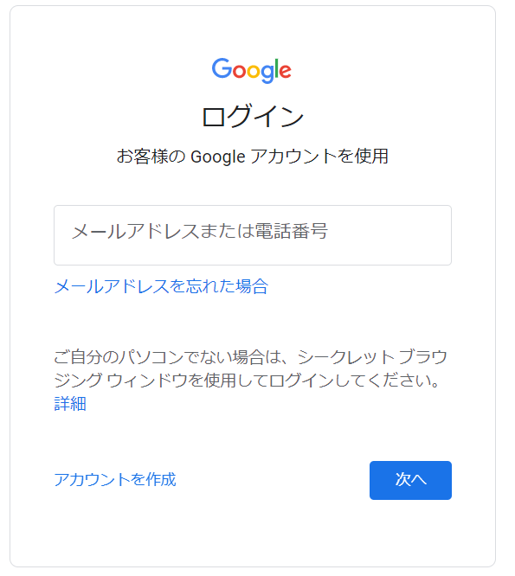

③ 初期パスワードでのログイン後、セキュリティ向上のために初期パスワードの変更を要求されます。
安全なパスワードを設定してください。※ パスワードの再設定はスキップできません。
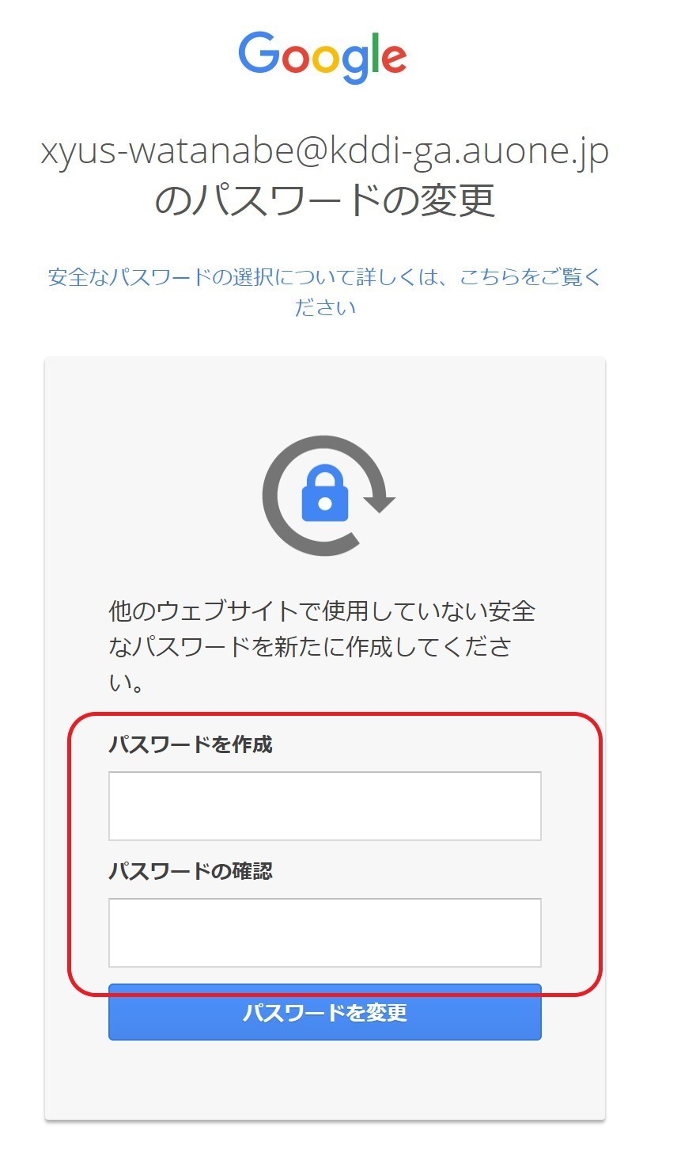

④ 初期パスワードの再設定完了後、二段階認証設定ページに遷移します。社用(検証)携帯の電話番号を利用して、二段階認証設定を完了させてください。
※二段階認証を設定しないまま７日間が経過すると、アカウントの再設定が必要になります。
アカウントの再設定が必要な方は、ux-admin@kddi.comまでお知らせください。

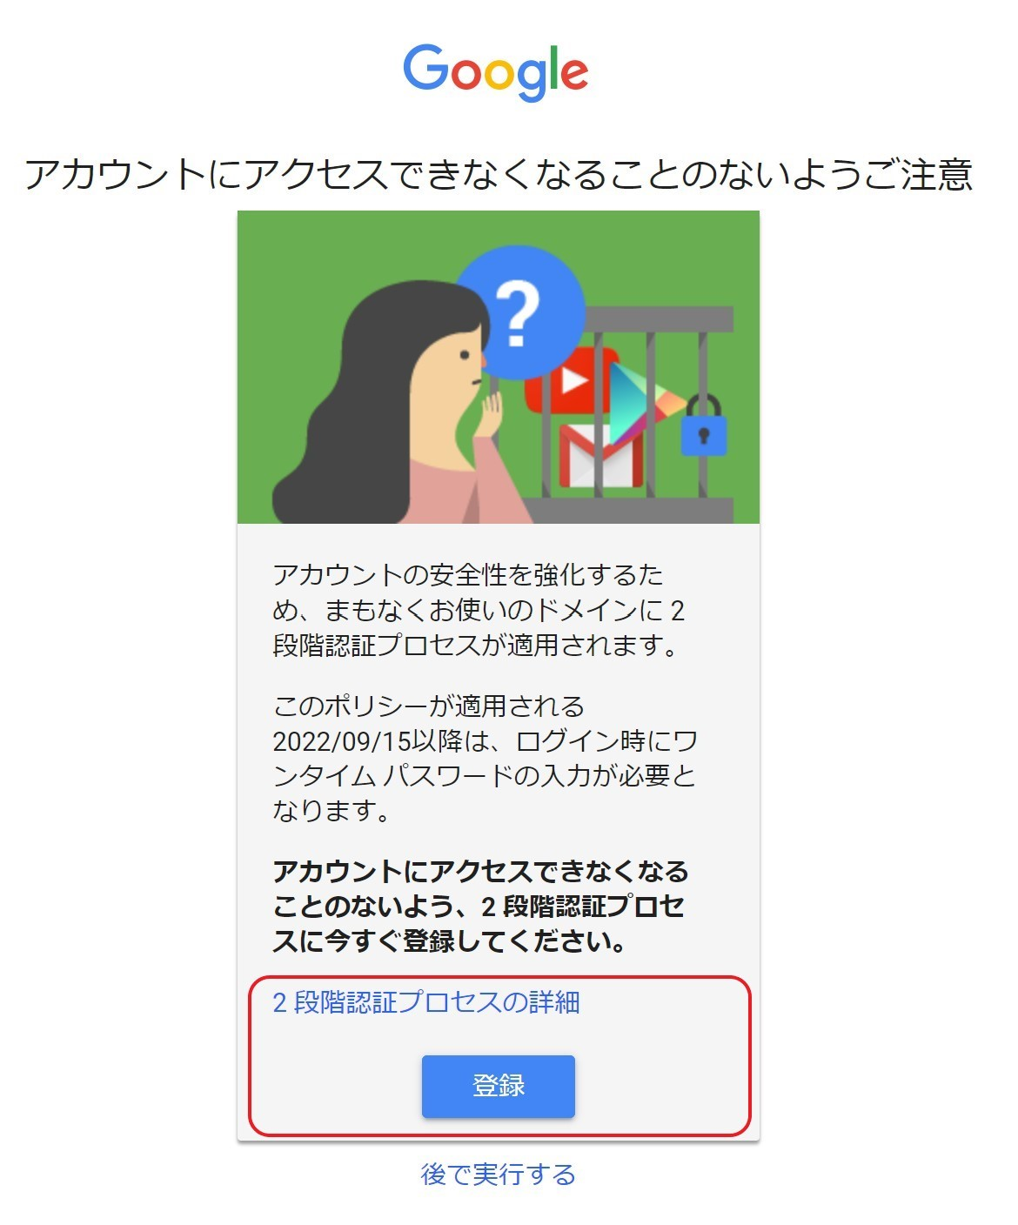

以上でCIPアカウントの作成は完了です。引き続き、事務局への権限付与依頼をお願いします。
必要事項記入が完了したら、本シートを事務局＜ga-support-kddi@group.dentsu.co.jp＞まで送付をお願いします。
＊他社様におかれましては、KDDIのサービス担当者を通してご申請ください。
以上でCIPアカウントの作成は完了です。引き続き、事務局への権限付与依頼をお願いします。
必要事項記入が完了したら、本シートを事務局＜ga-support-kddi@group.dentsu.co.jp＞まで送付をお願いします。
＊他社様におかれましては、KDDIのサービス担当者を通してご申請ください。

